Compito
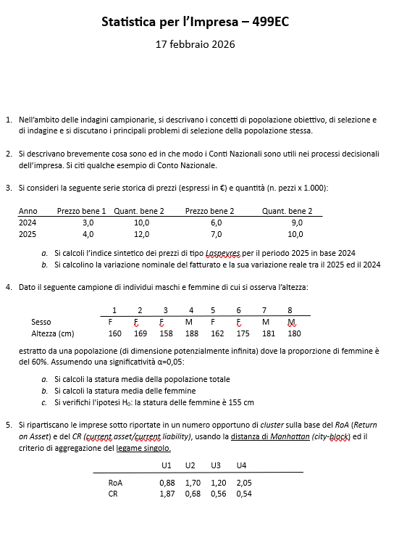

Quesito 1
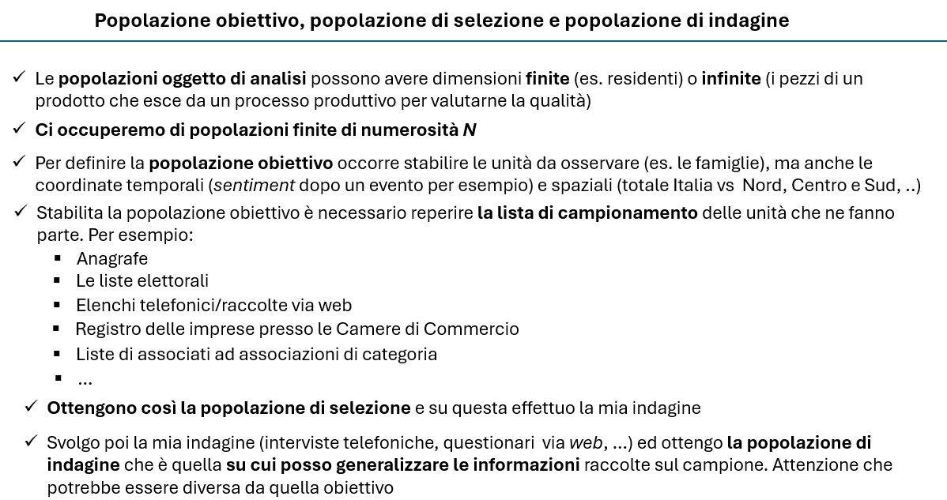

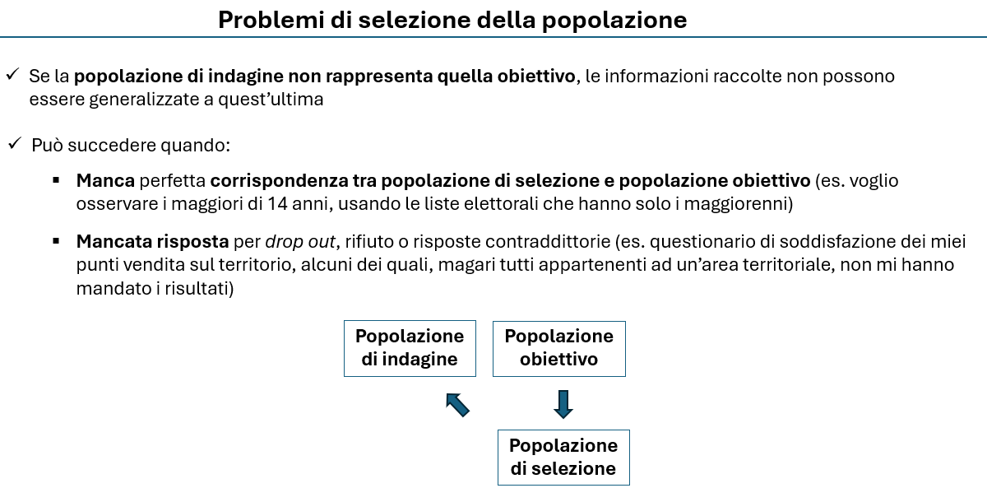

Quesito 2
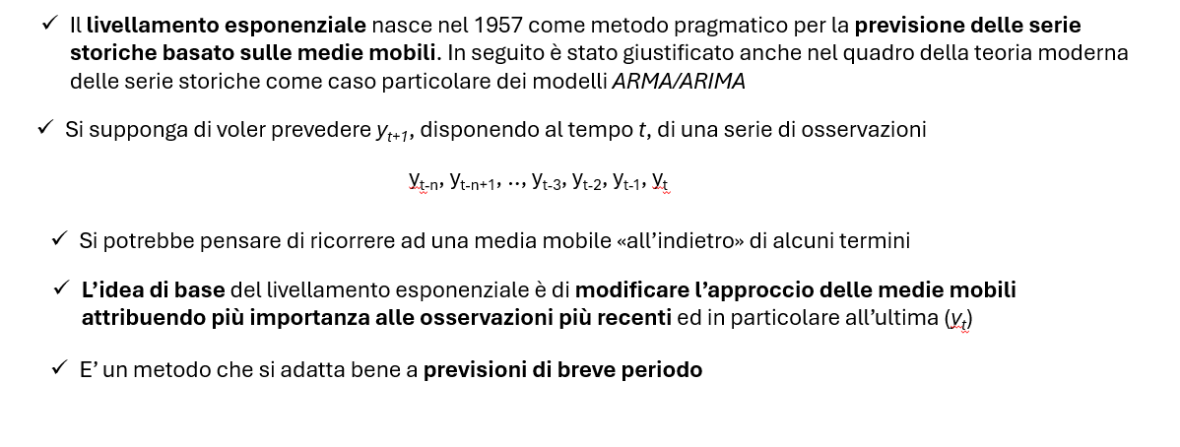

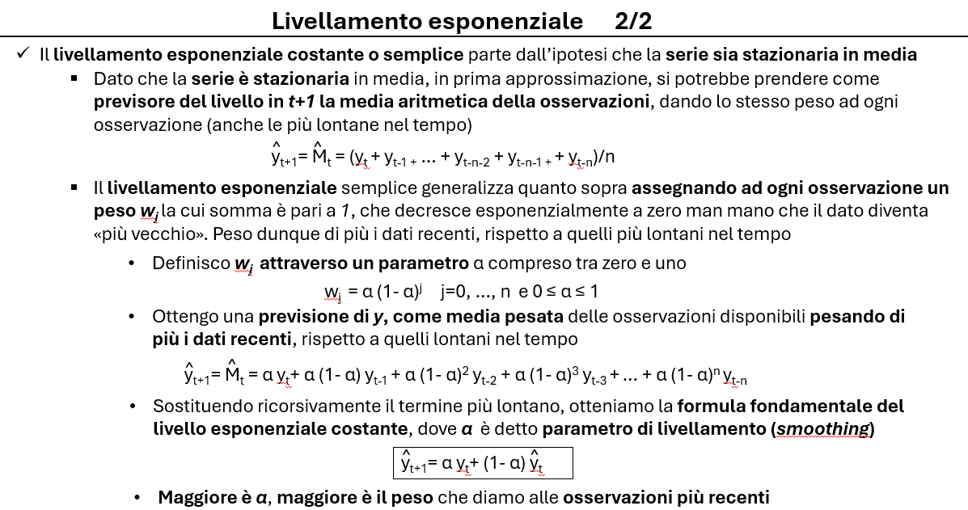

Quesito 4
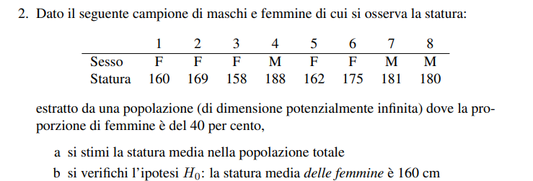
 |  | Wh | nh | sum(yh) | E*(yh) | var.corr(yh)
 | M | 40% | 3 | 549 | 183.0
 | F | 60% | 5 | 824 | 164.8 | 49.70

a) | E(y) | 172.1
b) | E(yF) | 164.8
c) | H0F | 155.0 |  | Rifiuto ipotesi HO

 | Campione piccolo e varianza ignota -> uso la statistica t-student con n-1 gradi di libertà
 | Mi serve l'errore standard

 | ES(y) | 3.2
 | alfa | 0.05 |  | Maschi | yh | (yh-E(yh))^2 | Femmine | yh | (yh-E(yh))^2
 | t-test | 3.11 |  | 1 | 188 |  | 1 | 160 | 23
 | t-crit+ | 2.776 |  | 2 | 181 |  | 2 | 169 | 18
 | t-crit- | -2.776 |  | 3 | 180 |  | 3 | 158 | 46
 |  |  |  |  |  |  | 4 | 162 | 8
 |  |  |  |  |  |  | 5 | 175 | 104

 | Intervallo di confidenza
 | 156.0 | <= μF <= | 173.6

Quesito 5
Imprese | ROA | CR |  |  | PASSO | UNITA' | GRUPPI | DISTANZA
U1 | 0.88 | 1.87 |  |  | 0 | U1, U2, U3, U4 | 4 | 0.00 | 4
U2 | 1.7 | 0.68 |  |  | 1 | G(U2, U4), U1, U3 | 3 | 0.49 | 3
U3 | 1.2 | 0.56 |  |  | 2 | G(U2, U3, U4), U1 | 2 | 0.62 | 2
U4 | 2.05 | 0.54 |  |  | 3 | G(U1,U2, U3, U4) | 1 | 1.63 | 1

PASSO 1 | U1 | U2 | U3 | U4
U1 | 0.00
U2 | 2.01 | 0.00
U3 | 1.63 | 0.62 | 0.00
U4 | 2.50 | 0.49 | 0.87 | 0.00
0 | 4
0.49 | 3
0.62 | 2
1.63 | 1
PASSO 2 | U1 | U2-U4 | U3
U1 | 0.00
U2-U4 | 2.01 | 0.00
U3 | 1.63 | 0.62 | 0.00

PASSO 2 | U1 | U2-U4-U3
U1 | 0.00
U2-U4-U3 | 1.63 | 0.00

Divido in due gruppi
U1
U2,U3,U4

